Ejer. 3.3
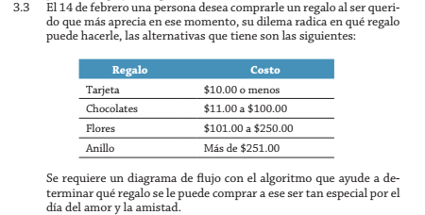

 |  |  |  | Rango costo $
 |  |  | Regalo | Costo
 |  |  | Tarjeta | 10
 |  |  | Chocolate | 11 | 100
 |  |  | Flores | 101 | 250
 |  |  | Anillo | 251

 |  | Simular
 |  | Persona | Monto | Regalo
 |  | Jerson | 10 | Tarjeta
 |  | Abel | 60 | Tarjeta/Chocolate
montoDis=0 | No hay regalos con ese monto | Alejandro | 200 | Tarjeta/Chocolate/Flores
montoDis<=10 && montoDis>=1 | Tipo de regalo(s) disponible: Tarjeta | Josue | 350 | Tarjeta/Chocolate/Flores/Anillo
montoDis>=11 && montoDis<=100 | Tipo de regalo(s) disponible: Tarjeta/Chocolate
montoDis>=101 && montoDis<=250 | Tipo de regalo(s) disponible: Tarjeta/Chocolate/Flores
montoDis>=251 | Tipo de regalo(s) disponible: Tarjeta/Chocolate/Flores/Anillo

Ejer. 3.7
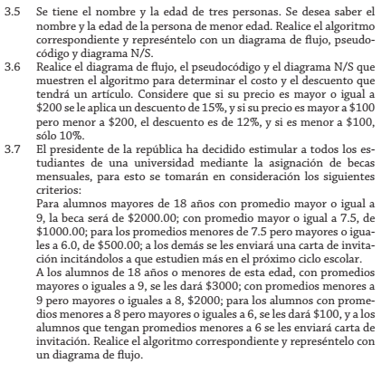
 |  |  |  | Criterios: | Proceso
 |  |  |  |  |  | Mensual
 |  |  | Alumnos | edad>18 | Prom>=9 | $2000.00 | BA
 |  |  |  |  | Prom>=7.5 y Prom<9 | $1000.00 | BB
 |  |  |  |  | Porm<7.5 y Prom>=6 | $500.00 | BC
 |  |  |  |  | Prom<6 | Carta Estudien | NB
 |  |  |  | edad<=18 | Prom>=9 | $3000.00 | B1
 |  |  |  |  | Prom<9 y Prom>=8 | $2000.00 | B2
 |  |  |  |  | Prom<8 y Prom>=6 | $100 | B3
 |  |  |  |  | Prom<6 | Carta Estudien | NB

Datos Entrada |  |  | Datos Salida
 |  | Simular
Alumnos | Edad | Promedio | Beca | Monto $
Juan | 18 | 9 | B1 | 3000
Pedro | 20 | 8 | BB | 1000
Pablo | 16 | 7 | B3 | 100

